3151
 |  |  | REPLACEMENT PACKING SLIP |  |  |  |  |  |  |  |  |  | REPLACEMENT PACKING SLIP EVIDENCE

INSTRUCCIONES: TODOS LOS CAMPOS SOMBREADOS DEBEN SER LLENADOS PARA PODER PROCEDER CON EL RECIBO. |  |  |  |  |  |  |  |  |  |  | INSTRUCCIONES: LAS FOTOS DEBEN ESTAR DEL TAMAÑO DEL RECUADRO MARCADO Y RESOLUCION DE CALIDAD
ES NECESARIO ADJUNTAR LA FACTURA A ESTE DOCUMENTO |  |  |  |  |  |  |  |  |  |  |  | NOTA: SOLO APLICA PARA SERVICIOS
 |  |  |  |  |  |  |  |  |  |  | FOTOS DEL ANTES |  |  | FOTOS DEL DESPUES

 | ORDEN DE COMPRA #: |  |  | 786794

NOMBRE DE PROVEEDOR: |  |  |  | COMUNICACIÓN GLOBAL, EDICIONES Y MEDIOS S DE RL DE CV |  |  |  |  |  |  | 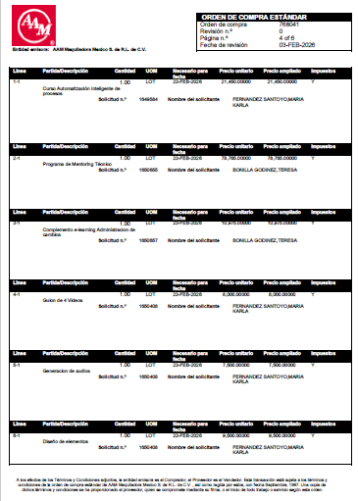 |  |  | 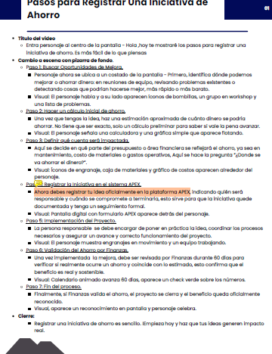  

 |  |  | FACTURA # | 3151 |  |  | TIPO DE SERVICIO A RECIBIR: | Entrenamiento

# DE LINEA EN PO | CANTIDAD |  | UNIDAD DE MEDIDA | MONTO A RECIBIR $ | TIPO DE MONEDA | DESCRIPCIÓN DE LA LINEA A RECIBIR |  |  |  | RECIBIR LINEA COMPLETA?
3-1 | 1 |  | LOT | $79,100.00 | MXM | Training Habilidades Avanzadas de Manejo y Prevención de Emboscadas Solicitud n.º 1670804 |  |  |  | YES

MONTO TOTAL A RECIBIR: |  |  |  | $79,100.00 | 79100

 | SOLICITANTE: | FERNANDEZ SANTOYO,MARIA KARLA
 |  | Asociado de AAM - Nombre completo y Firma |  |  |  |  | MANDATORIO PARA RECIBOS MAYORES A $10,000 USD
 |  |  |  |  |  |  | APROBADOR POR TIPO DE SERVICIO: |  | NO APLICA
 | APROBADOR: | Laura Maciel Hernández 014036
 |  | Gerente del Solicitante - Nombre completo y Firma |  |  |  |  |  |  | Nombre completo y Firma
** Usuario debe asegurar que el monto total a recibir en RPS coincida con el monto total de la factura

